DATA
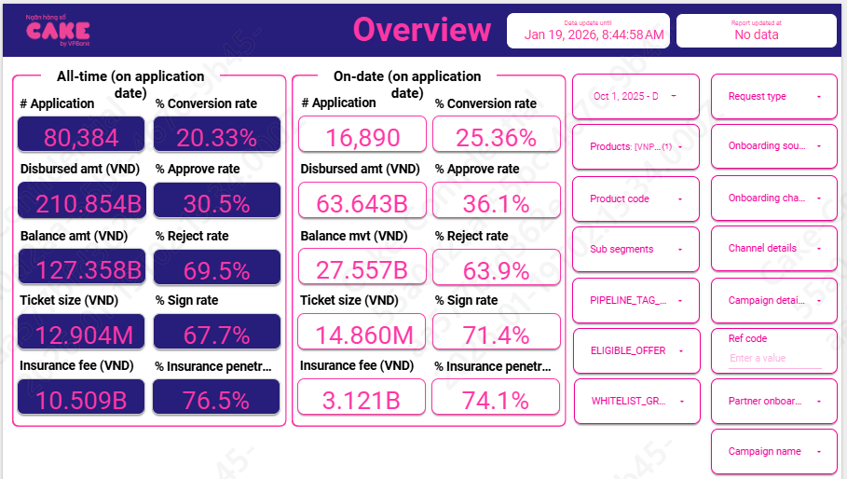
HKN-TTA
20260119

1 | Aproval rate, signed rate

 | aprroval rate |  | 36.10%
 | Signed rate |  | 71.40%

2 | Disburse, Tenor, Insurance, IR, COF

 | Disburse date | # Disburse | Disburse amount (VND) | Current balance (VND) | Ticket size (VND) | Avg tenor (Month) | Avg IR (%) | Insurance fee (VND) | % Insurance penetration by date
 | Dec-25 | 1,395 | 21,697,550,000 |  | 15,553,799 | 16 | 46.3% | 1,054,550,000 | 73.3% | 20,643,000,000
 | Nov-25 | 1,413 | 19,620,350,000 |  | 13,885,598 | 16 | 46.3% | 973,350,000 | 74.7% | 18,647,000,000
 | Oct-25 | 1,476 | 22,246,180,000 |  | 15,071,938 | 16 | 46.3% | 1,097,180,000 | 74.6% | 21,149,000,000

 | AVG |  |  |  | 14.84 | 16.00 | 0.46 | 6.97% | 74.16%

 |  | 10 | 11 | 12
 | ENR | 101,068,876,374 | 107,157,807,951 | 114,324,863,034
 |  | 22,246,180,000 | 19,620,350,000 | 21,697,550,000

 |  |  | Cân nhắc xem lại
 | IR | 45.291% | 45.3%
 | Balance by day | 2,646,528,857,360 | 2,803,832,735,492 | 3,008,910,958,344
 | Thu lãi vay | 3,293,167,691 | 3,487,480,127 | 3,716,010,119

 | COF | 7.4%

 | Years (BUSINESS_DATE) | Months (BUSINESS_DATE) | Sum of BALANCE | Sum of Lai DCV
 | 2025 | Oct | 2,976,030,609,952 | 570,125,895
 |  | Nov | 3,170,699,687,949.00 | 621,319,613.05
 |  | Dec | 3,089,737,356,645.00 | 617,444,276.87

 |  |  |  |  |  |  |  |  |  |  | 6.9132791328
 |  |  |  |  |  |  |  |  |  |  | 10,204
3 | UW, collection, MKT
 |  | 10 | 11 | 12
 | New ACC | 1,476 | 1,413 | 1,395
 | Active acc | 10,204 | 10,704 | 11,056

 | MKT acquisition
 | UW | 95,580,912 | 93,154,244 | 84,245,739
 | Collection | 28,426,097 | 43,427,799 | 38,729,442
 | SMS | 9,210,397 | 9,053,042 | 8,431,819
 | Partner acquisition | 422,980,000 | 372,940,000 | 412,860,000
 | Econtract | 1,086,785 | 1,024,658 | 1,027,878
 | NFC | 2,277,938 | 1,971,116 | 2,382,712

 | MKT acquisition | -
 | UW | 0.0637
 | Collection | 0.0080 | Sử dụng mức tương đương Q2 do quý 3 thay đổi collection, chi phí ko đầy đủ
 | SMS | 0.00084
 | Partner acquisition | 1.9%
 | Disbursement cost | 0.002

4 | Allocation

 | Direct HR | 0.008
 | Indirect HR | 0.017
 | System | 0.006
 | Other | 0.009

5 | RR

 |  | Adjust | SUM | 202510 | 11 | 12
 | B00 | 5.00% | 5.12% | 5.38% | 5.19% | 4.80%
 | B01 | 67.10% | 68.06% | 62.58% | 69.99% | 71.60%
 | B02 | 91.00% | 93.09% | 91.23% | 93.44% | 94.61%
 | B03 | 95.20% | 97.75% | 98.18% | 96.03% | 99.04%
 | B04 | 96.04% | 97.01% | 97.11% | 97.08% | 96.85%
 | B05 | 94.50% | 95.45% | 97.51% | 98.44% | 90.40%
 | B06 | 98.75% | 99.75% | 99.42% | 99.83% | 100.00%
 | B07 | 99.50% | 96.96% | 92.12% | 98.77% | 100.00%
 | B08 | 99.90% | 98.64% | 95.93% | 100.00% | 100.00%
 | B09 |  |  | 100.00% | 100.00% | 100.00%
 | B10+

 | Sum of principal_balance_at_report_month | Column Labels
 | Row Labels | 202412 | 202501 | 202502 | 202503 | 202504 | 202505 | 202506 | 202507 | 202508 | 202509 | 202510 | 202511 | 202512
 | B00 | 3,382,579,464 | 13,358,014,616 | 20,886,756,018 | 30,559,653,757 | 40,289,319,449 | 54,191,302,606 | 63,315,830,655 | 68,679,537,673 | 71,247,584,742 | 79,952,553,855 | 88,082,122,938 | 92,768,484,578 | 99,173,467,204
 | B01 |  | 111,416,305 | 807,339,693 | 896,330,074 | 1,499,190,052 | 1,696,568,932 | 2,644,553,730 | 2,755,878,002 | 3,179,847,550 | 3,936,172,334 | 4,299,368,678 | 4,567,849,283 | 4,457,121,839
 | B02 |  |  | 84,996,305 | 417,531,388 | 546,002,970 | 1,007,341,529 | 1,207,002,681 | 1,625,450,607 | 1,822,682,961 | 2,015,305,191 | 2,463,213,877 | 3,009,146,180 | 3,270,492,382
 | B03 |  |  |  | 84,996,305 | 380,446,879 | 579,654,173 | 905,755,416 | 1,064,451,858 | 1,515,370,444 | 1,669,975,970 | 1,838,591,605 | 2,301,657,467 | 2,846,917,072
 | B04 |  |  |  |  | 84,996,305 | 373,570,379 | 556,796,443 | 909,589,717 | 1,099,823,236 | 1,443,528,947 | 1,639,615,936 | 1,765,601,769 | 2,279,527,475
 | B05 |  |  |  |  |  | 84,996,305 | 352,170,379 | 523,718,388 | 895,445,480 | 1,081,533,638 | 1,401,795,530 | 1,591,692,886 | 1,709,941,058
 | B06 |  |  |  |  |  |  | 74,296,305 | 373,027,232 | 557,217,499 | 875,786,181 | 1,054,591,072 | 1,379,956,689 | 1,438,906,186
 | B07 |  |  |  |  |  |  |  | 74,296,305 | 370,919,415 | 534,053,281 | 870,712,174 | 1,052,846,072 | 1,409,869,512
 | B08 |  |  |  |  |  |  |  |  | 52,896,305 | 360,669,423 | 491,960,190 | 860,012,174 | 1,091,748,678
 | B09 |  |  |  |  |  |  |  |  |  | 52,896,305 | 346,003,578 | 491,960,190 | 885,892,459
 | B10+ |  |  |  |  |  |  |  |  |  |  | 98,177,641 | 444,181,219 | 941,141,409
 | Grand Total | 3,382,579,464 | 13,469,430,921 | 21,779,092,016 | 31,958,511,524 | 42,799,955,655 | 57,933,433,924 | 69,056,405,609 | 76,005,949,782 | 80,741,787,632 | 91,922,475,125 | 102,586,153,219 | 110,233,388,507 | 119,505,025,274

6 | Early repayment

 |  | 1 | 2 | 3 | 4 | 5 | 6 | 7 | 8 | 9 | 10 | 11 | 12
 | MOB13 | 3% | 3% | 3% | 3% | 3% | 3% | 3% | 8% | 8% | 8% | 8% | 8%
 | MOB4-other | 3% | 3% | 3% | 3% | 3% | 3% | 3% | 8% | 8% | 8% | 8% | 8%

 |  |  | MOB1-3 | MOB4
 | CL | VNPAY | 6.08% | 6.08%

